Acta
Validar
 | Orden
 |  | Fecha de Legalizcacion
 |  | Estado de la Orden
 |  | Pendiente de Acta
 |  | Contrato Definido
 |  | Excluida de Acta

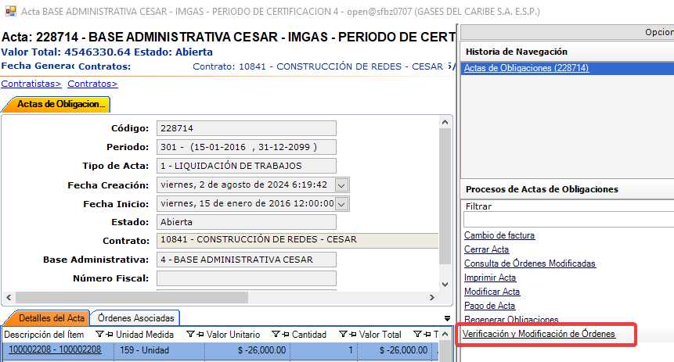
 | Contrato
 |  | Estado
 |  | Fecha de Finalizacion
 |  | Tipo de trabajo relacionado al contrato
 |  | Tipo de trabajo relacionado al tipo de contrato
 |  | Cupo Disponible

 | Unidad Operativa
 |  | Estado
 |  | Base Administrativa (Se la misma con la que se genero del Acta)

Reverzar | DataFix
 | Acta
 |  | Fecha Cierre | Null | FECHA_CIERRE
 |  | Estado | A | ESTADO
 |  | Esta pendiente | Null | IS_PENDING
 |  | Fecha de pago en sistema externo | Null | EXTERN_PAY_DATE
 |  | Numero de factura de pago en sistema externo | Null | EXTERN_INVOICE_NUM

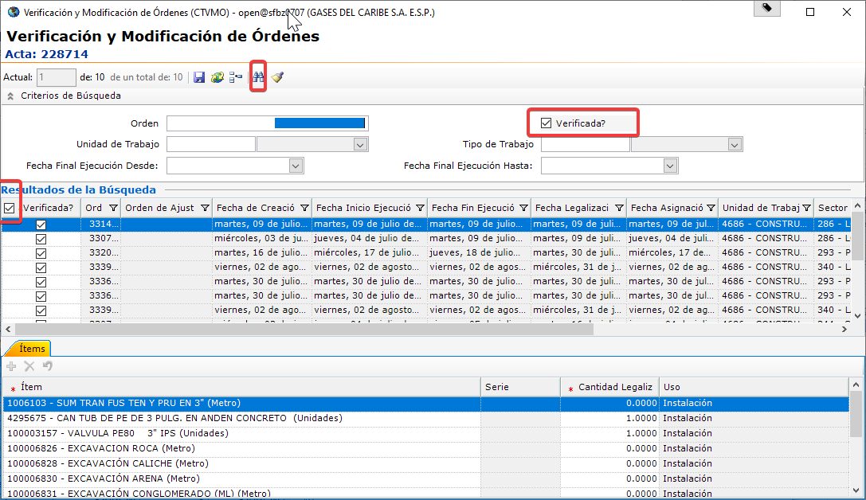
 | Ordenes | Retirar verificacion de actas | CTCCO/Acta de Obligaciones/Verificacion y Modificacion de Ordenes

Abrir | Datafix
 | Acta | Que no tenga Factura de Pago (SAP)
 |  | select a.extern_invoice_num -- nro de factura from open.ge_Acta a

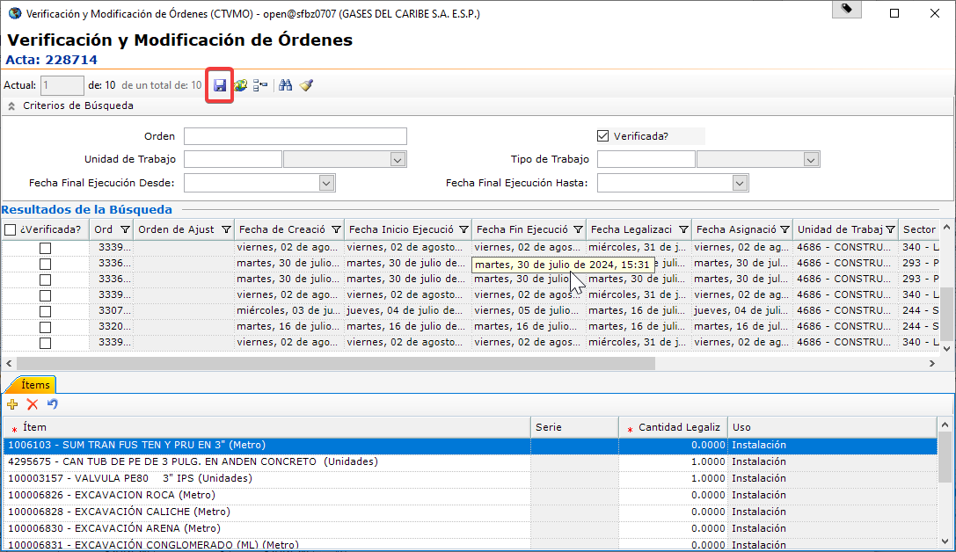

Generar
 | CTCCO/Operación/Generacion de Obligaciones a Contratista
 | En caso que genere novedades de ofertados se debe Regenerar Obligaciones
 | No Genera
 |  | Ordenes | Validar
 |  |  | Pendiente de Liquidacion
 |  |  | Contrato Asociado
 |  |  | No exista asociado a otra acta
 |  |  | No ese Excluido

 |  | Contrato | Validar
 |  |  | Este vigente
 |  |  | Este Abierto
 |  |  | Tenga Cupo

Negociacion de Deuda
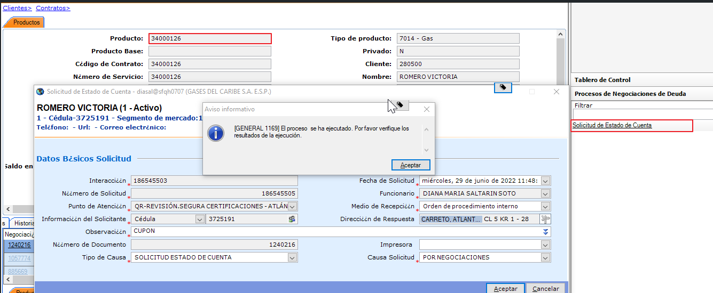
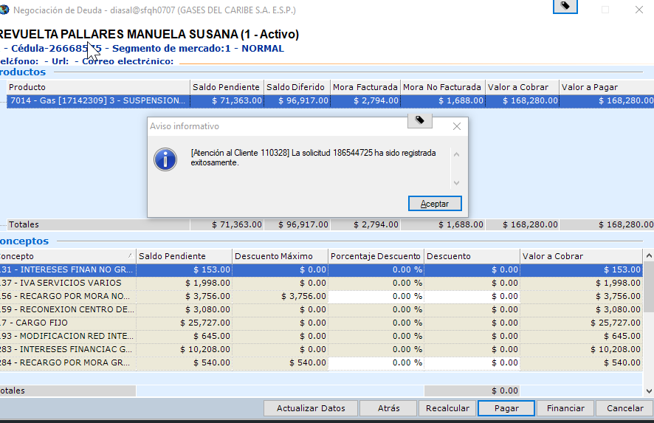
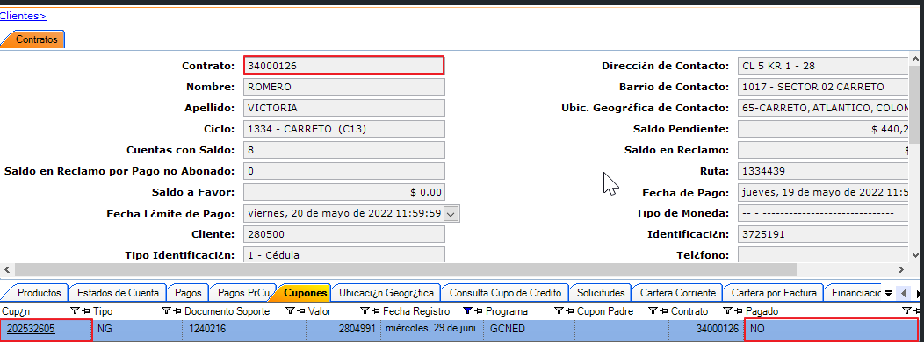
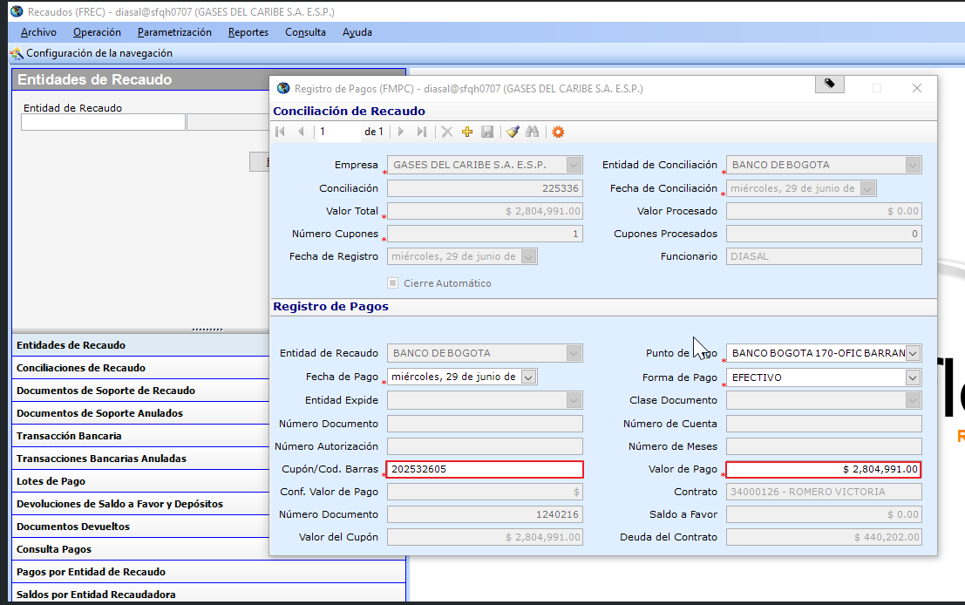
Negociacion de Deuda

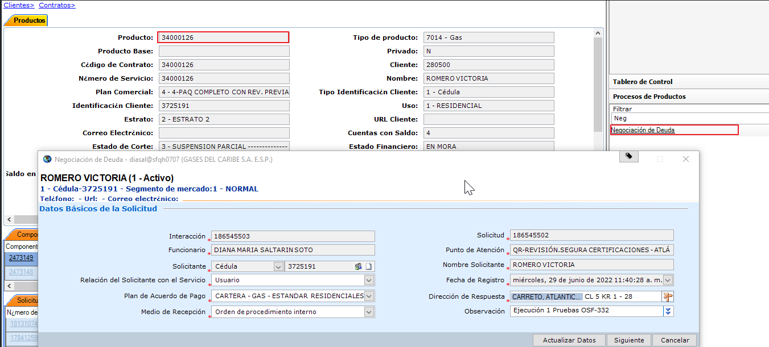
 | Permite realizar procesos de negociación sobre la deuda que tenga un producto o una suscripción con la empresa de servicios (según el nivel desde donde se ejecute) y opcionalmente especificar si se exonerará o no el cobro de la reconexión para los productos que se encuentren suspendidos y cuya deuda sea negociada.

 | A continuación se detalla el paso a paso para realizar una negociación de deuda.

 | No importa el estado del producto ni mucho menos su estado de corte.
 | Debe tener conceptos de financiación asociados.
 | Debe tener más de 3 cuentas de cobro pendientes por pagar.
 | No debe tener una solicitud de negociación de deuda ni de financiación sin atender.
 | No se debe realizar la solicitud con planes especiales.

 | Proceso de negociación con pago total

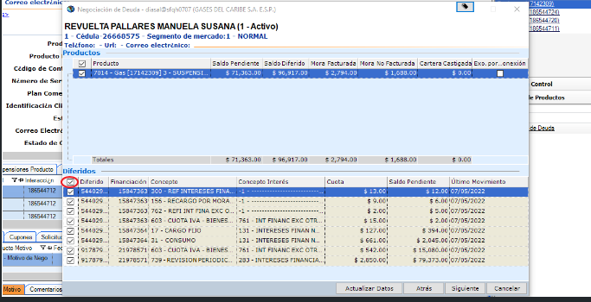
 | Entrar a la forma CNCRM a nivel de producto y buscar: Negociación de deuda. Seleccionar en Medio de Recepción: Orden de procedimiento interno, y colocar una observación en el campo Observación.
 | Se selecciona todos los diferidos.
 | Se debe registrar la solicitud de forma exitosa al momento de seleccionar Pagar.

 | Pago en la forma FREC
 | Luego que se registre la solicitud de negociación de deuda, antes de realizar el pago, a nivel de producto, en la pestaña Negociaciones de Deuda, se selecciona la opción de Solicitud de Estado de Cuenta para que se genere el cupón.
 | A nivel de contrato en la pestaña Cupones, se verifica la generación y número del mismo.
 | Se realiza el pago ejecutando la forma FREC, en la pestaña Operación → Recaudos Individuales → Registro de Pagos.

Atencion Usuario
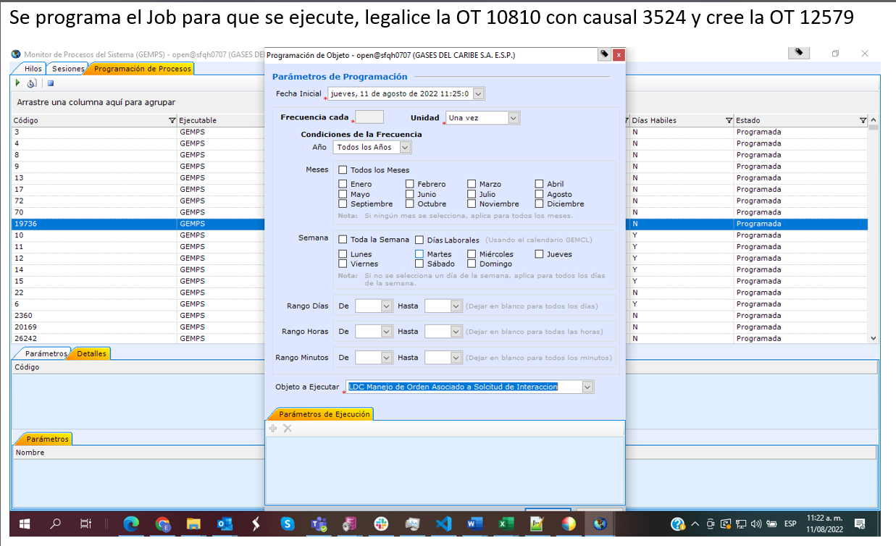
Atencion Usuario

